MUESTRA
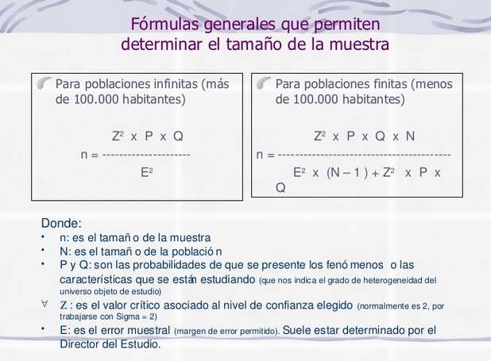
TAMAÑO DE MUESTRA
GRUPO DE INTERÉS |  | PARTE INTERESADA | MUESTRA | n= | 52.09098125 | = | 40
Estudiantes que presentaron prueba saber pro ECAES AÑO 2018 |  | 77 | 40 |  | 1.29210625

DATOS PARA EL CALCULO DE LA MUESTRA
N (Tamaño de la población) |  | 77
P(probabilidad de éxito, o proporción esperada) |  | 0.5
Q (probabilidad de fracaso) |  | 0.5
Z (Nivel de confianza) |  | 1.645
E( error muestral) |  | 0.09

N | N (población) | 77
Z | nivel de confianza | 2.706025
E | precision | 0.0081
P | proporcion esperada | 0.5
Q | q | 0.5

GÉNERO
GÉNERO
GÉNERO | FRECUENCIA
MUJER | 31
HOMBRE | 9
PREFIERO NO DECIRLO | 0
TOTAL | 40

EDAD
EDAD
EDAD | FRECUENCIA
21 Años | 2
22 Años | 9
23 Años | 9
24 Años | 11
25 Años | 5
27 Años | 3
28 Años | 1
TOTAL | 40

PREGUNTA 1
1. ¿Ya realizó usted la prueba de estado SABER PRO- ECAES?
1. ¿Ya realizó usted la prueba de estado SABER PRO- ECAES?
SI | 40
NO | 0
TOTAL | 40

PREGUNTA 2
2. ¿Conocía usted la estructura de la prueba antes de presentarla?
2. ¿Conocía usted la estructura de la prueba antes de presentarla?
SI | 21
NO | 19
TOTAL | 40

PREGUNTA 3
3. Por favor, indique el rango en el que se encuentra su puntaje global obtenido en la prueba SABER PRO- ECAES
3. Por favor, indique el rango en el que se encuentra su puntaje global obtenido en la prueba SABER PRO- ECAES

1-100 | 0
101-200 | 31
201-300 | 9
TOTAL | 40

PREGUNTA 4
4. ¿Cuál fue la estrategia o método de estudio implementado?

4. ¿Cuál fue la estrategia o método de estudio implementado?
A. Cuadernillos de práctica publicados por el ICFES. | 4
B. Grupo de estudio extracurricular. | 1
C. Repaso de los apuntes tomados en clase. | 14
D. Ninguno, se quedó con los conocimientos adquiridos en clase | 19
E. Otro. | 2
TOTAL | 40

Si su respuesta anterior fue la Opción E, por favor indique ¿cuál?
Si su respuesta anterior fue la Opción E, por favor indique ¿cuál?
Guía de estudio del aula virtual emitida por el proyecto curricular | 1
Documentos enviados por docentes | 1
TOTAL | 2

PREGUNTA 5
5. ¿Percibió vacíos en alguno de los componentes de la prueba?

5. ¿Percibió vacíos en alguno de los componentes de la prueba?
SI | 38
NO | 2
TOTAL | 40

PREGUNTA 6
6. En caso de que la respuesta anterior sea si, por favor indique en ¿Cuál?

6. En caso de que la respuesta anterior sea si, por favor indique en ¿Cuál?
NÚCLEO GENERAL | 7
NÚCLEO ESPECIFICO | 33
TOTAL | 40

PREGUNTA 7
7. ¿Cree usted que es suficiente con los conocimientos brindados por los profesores en los espacios académicos?
7. ¿Cree usted que es suficiente con los conocimientos brindados por los profesores en los espacios académicos?

SI | 6
NO | 34
TOTAL | 40

PREGUNTA 8
8. ¿Considera pertinente que el Proyecto Curricular de Administración Ambiental suministre y aplique una metodología estandarizada de preparación para las pruebas saber pro (ECAES)?
8. ¿Considera pertinente que el Proyecto Curricular de Administración Ambiental suministre y aplique una metodología estandarizada de preparación para las pruebas saber pro (ECAES)?

SI | 40
NO | 0
TOTAL | 40

